导航菜单
菜单控件二次验收问题：仍然有问题的点：1、2、5、6、8、10、15，新增问题点：17、18。由于现在非手风琴模式失效，无法测试点：11、12、13、14。二次验证仍存在的问题描述（E列）
 | 问题描述 |  |  | 针对已修改项的二次验收问题描述
1 | collapse属性为true，菜单项位置偏移，具有下级菜单的菜单项没有显示箭头图标 （本地和平台） | 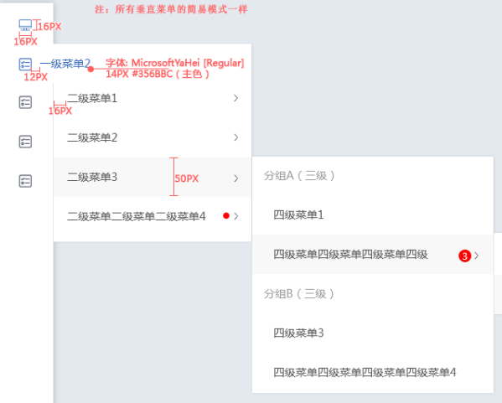 设计图 | 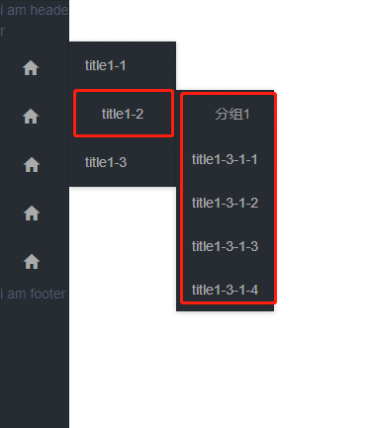 | 问题仍存在
2 | 要求： 只有第一级菜单可以添加图标，鼠标经过展开后续菜单。 实际： 任意一级菜单都可以添加图标，鼠标必须点击才能展开后续菜单。 （平台和本地） | 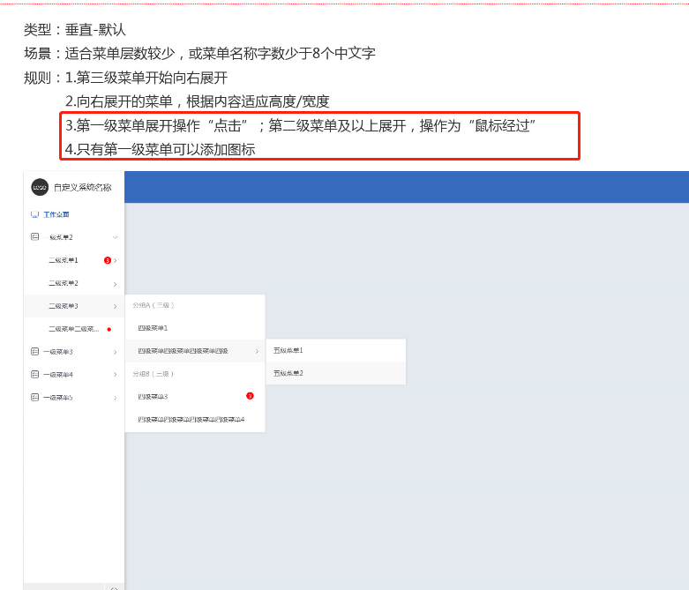 | 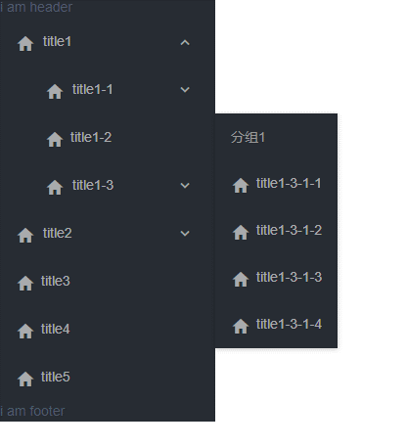 | 第一级菜单的展开操作为“点击”，第二级菜单及以上展开，操作为“鼠标经过” 现在效果都是鼠标经过展开，鼠标移开就合起来，造成accordion为false（非手风琴）没有效果
3 | 横向不折叠非手风琴，鼠标放置在三级菜单4-3-1上，无法显示下级菜单 （本地） | 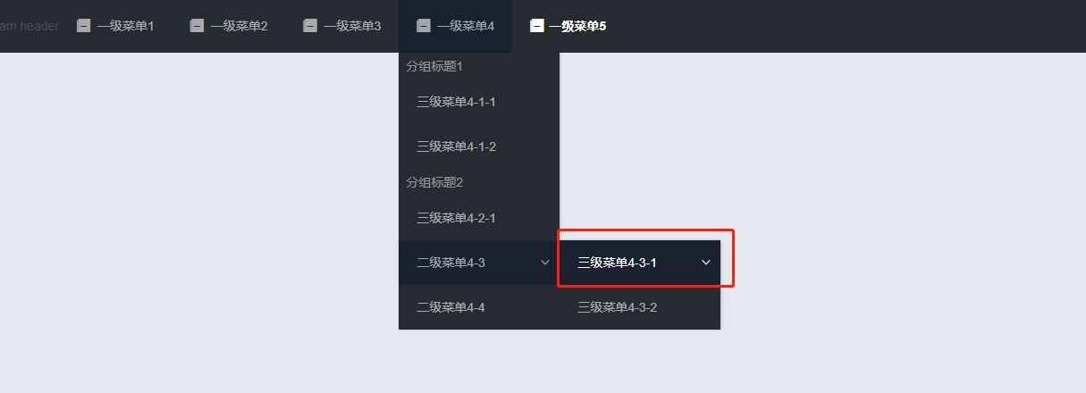
4 | 绑定字段名称不要有默认名称，防止没有绑定该字段而报错 | 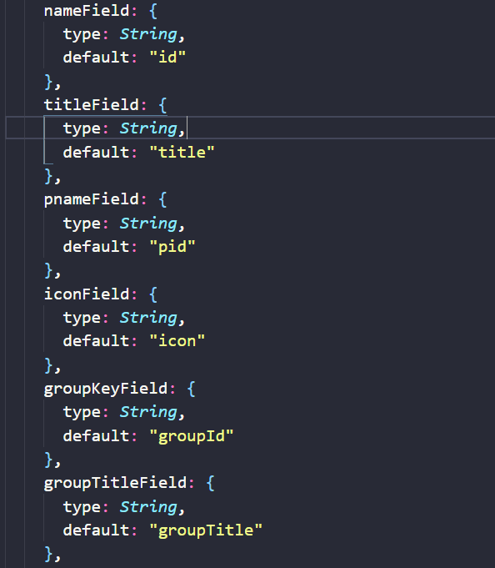
5 | 手风琴菜单，已展开的菜单，点击下面任意菜单项，菜单会折叠回去 （本地和平台） |  | 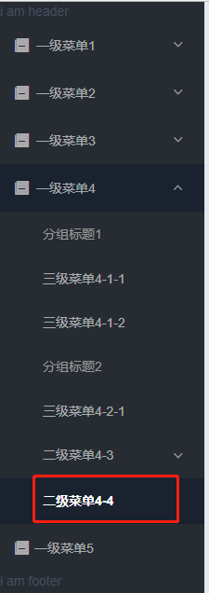 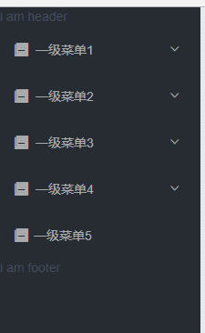 | 例如，一级菜单4是默认展开，点击下级菜单：二级菜单4-4，整个菜单折叠 示例图片在左侧
6 | 实例代码中，添加open-names，菜单项位置偏移。菜单整体折叠后，再次打开，恢复正常 （平台和本地均有问题） | 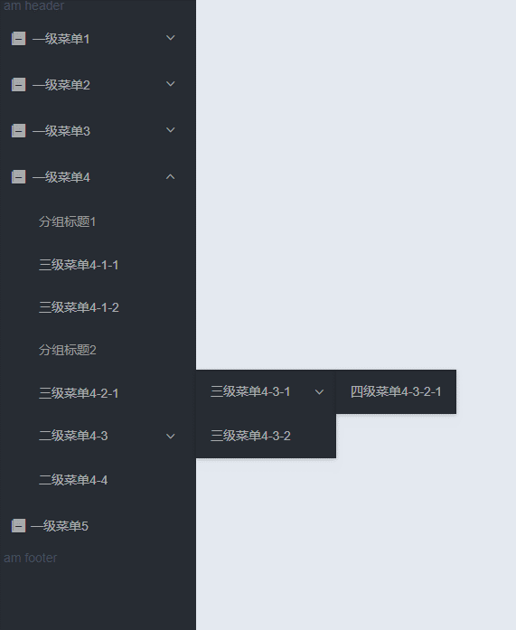 正常效果（未写open-names） | 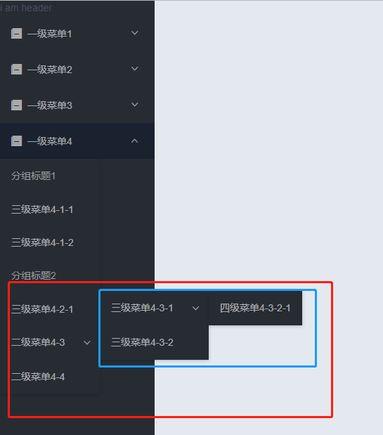 页面刚打开，open-names为 分组菜单4和二级菜单4-3 点击二级菜单4-3，三级菜单4-3-1跳动 | 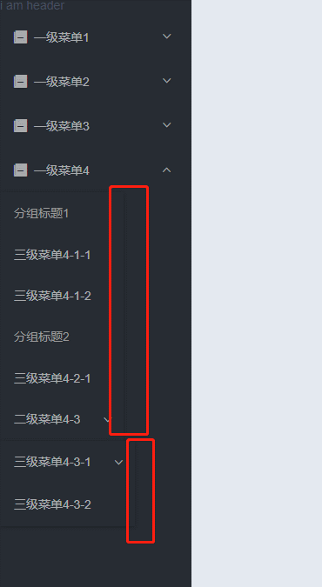 问题仍存在 且页面加载后，默认打开的菜单项，一级菜单4，下方的子菜单 具有边框阴影，宽度未撑满100%，且遮挡了一级菜单5
7 | 添加默认激活项，页面加载后，上级菜单未打开，默认激活项高亮正常 （平台和本地） | 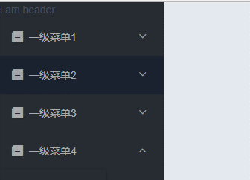 active-name为二级菜单1-1
8 | dataSource绑定实体数据，openNames和active-name均无效 （平台） |  | 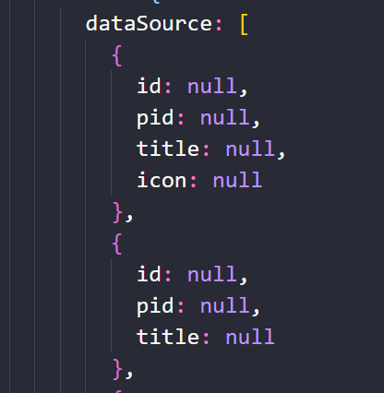 | 问题仍然存在 重现方法：本地将dataSource中每一条key value的value值改为null，使用按钮绑定事件，点击按钮dataSource每一条的value值改为正常值，active-name和open-name无效
9 | dataSource绑定实体数据，openNames的值为一级菜单1，页面刷新菜单未打开。手动点击菜单1，打开菜单，on-open-change事件打印出来的open-menu的名称为空 （平台）
10 | item-extend 的插槽无效 （平台和本地） |  | 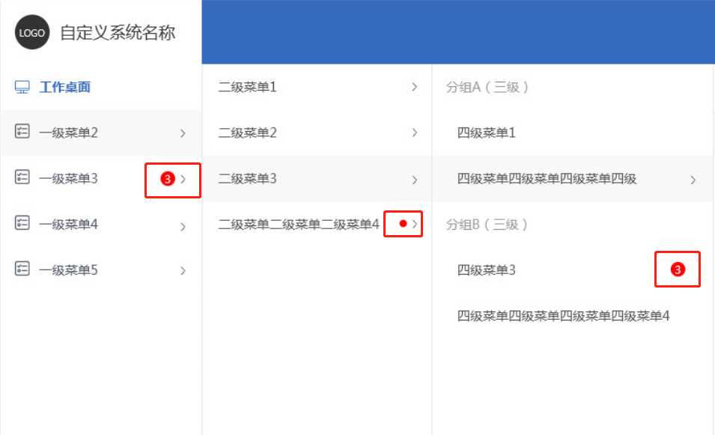 | 插槽位置如左图，插槽内可能会放置文字、图片、徽章等
11 | collapse为true时，展开某一项菜单，再点击尾部取消菜单折叠，位置偏移 （平台和本地） | 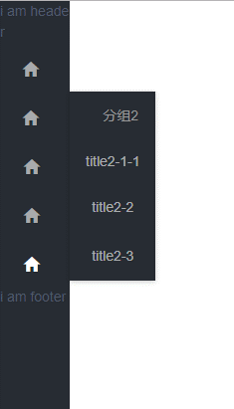 collapse为true，点击展开某项菜单 =》 | 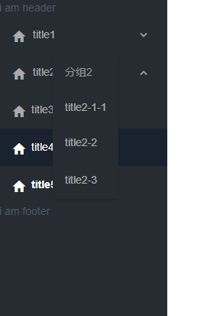 点击尾部小箭头，取消菜单折叠 | 鼠标移开菜单折叠，无法测试
12 | collapse为true时，首先点击尾部箭头取消菜单折叠，再打开某一项菜单，接着点击尾部箭头使菜单折叠，文字显示一半 （平台和本地） | 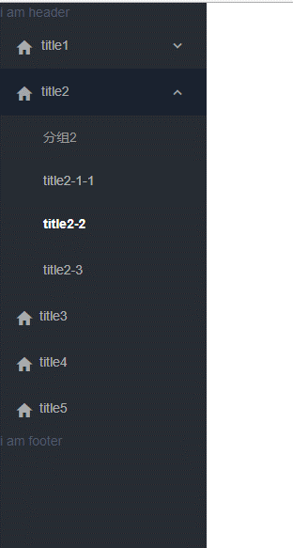 collapse为true时，首先点击尾部箭头取消菜单折叠，再打开某一项菜单, 选中某项菜单项 => | 点击尾部箭头使菜单折叠，文字显示一半 | 鼠标移开菜单折叠，无法测试
13 | arrordion值为false，非手风琴模式，依次打开各项菜单项，右侧菜单堆叠 （平台和本地） | 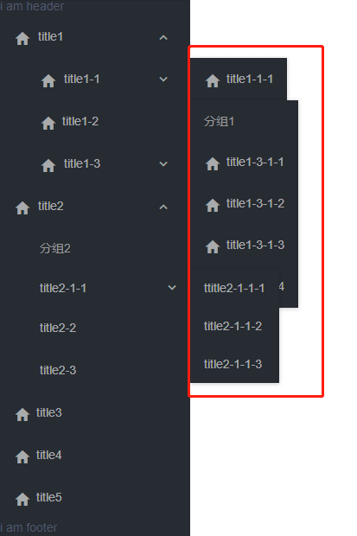 |  | 鼠标移开菜单折叠，无法测试
14 | arrordion值为false，collapse值为true，非手风琴模式，依次打开各项菜单项，右侧菜单堆叠 （平台和本地） | 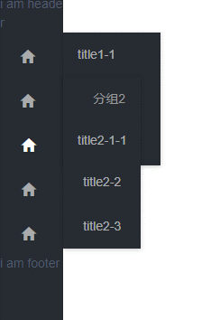 |  | 鼠标移开菜单折叠，无法测试
15 | 横向不折叠非手风琴，菜单项堆叠，并且页面报错 （平台） | 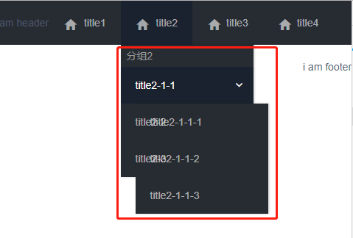 |  | 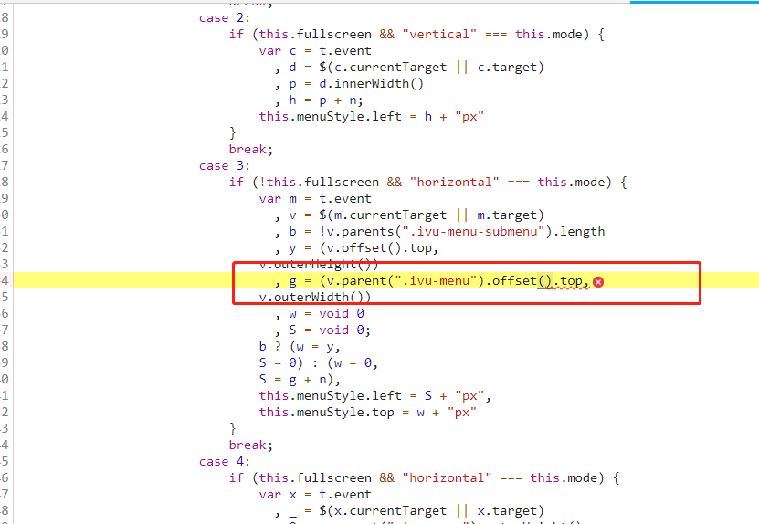 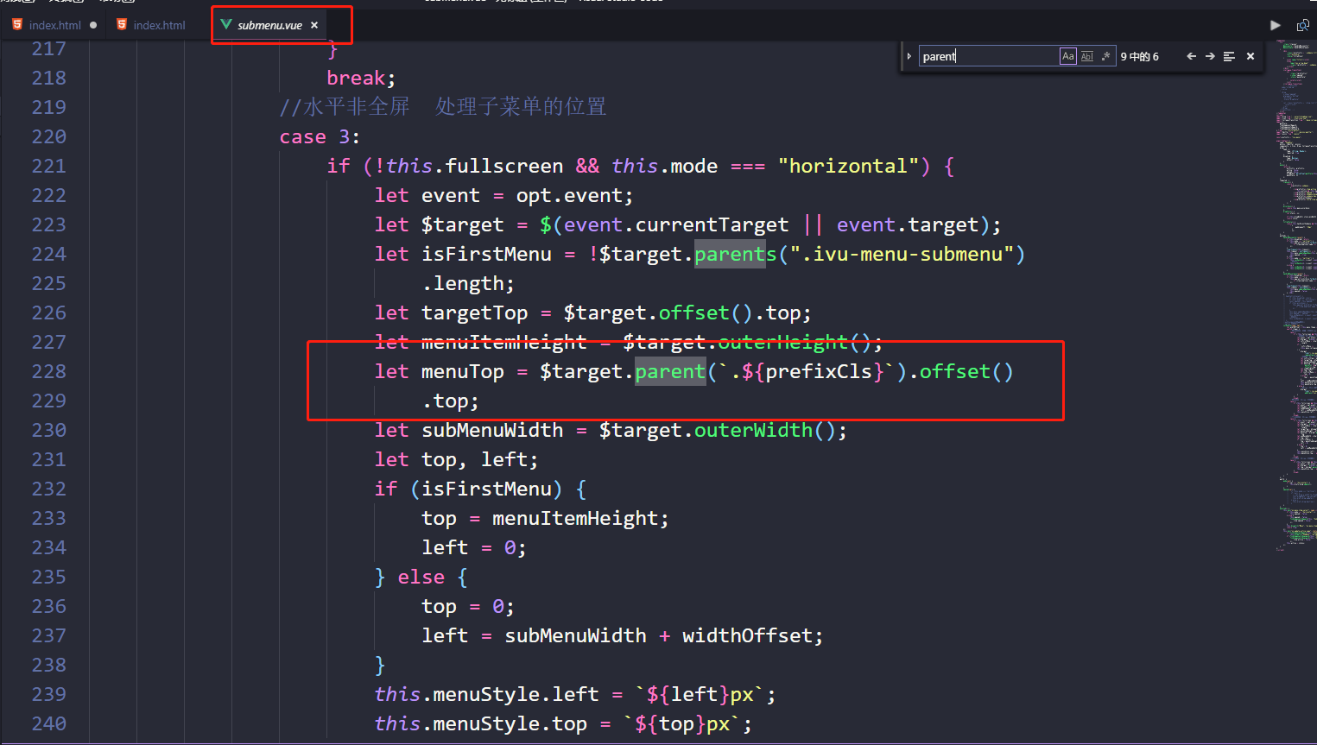 上方为报错代码位置。当菜单项具有下级菜单，菜单项位置偏移，计算方式可能有问题
16 | 横向不折叠非手风琴，页面宽度变小时，菜单项被挤到第二行，且为白色 （本地） | 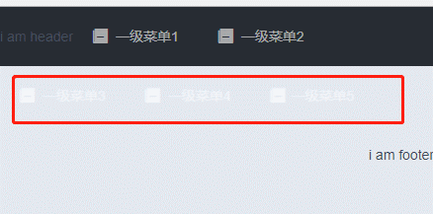
新问题
17 | accordion为true时，且有默认展开项，页面初次加载，菜单项位置偏移。展开后续菜单项，各菜单项没对齐 （本地） | 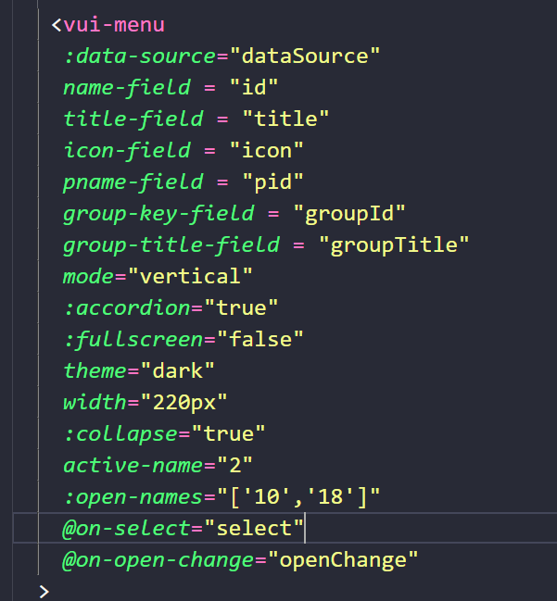 | 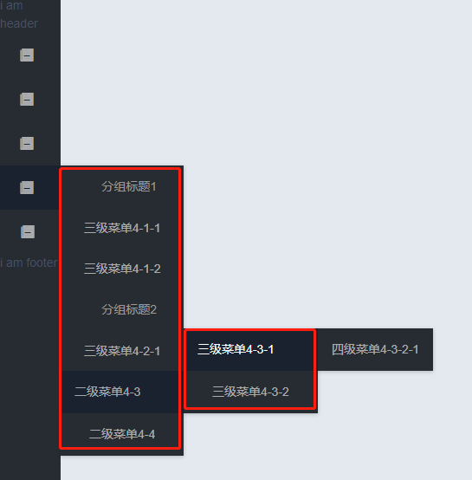
18 | accordion为false，collapse为false，mode为horizontal，且设置了默认展开项，页面加载后，菜单项堆叠，鼠标移动到菜单项后，页面正常 （本地） | 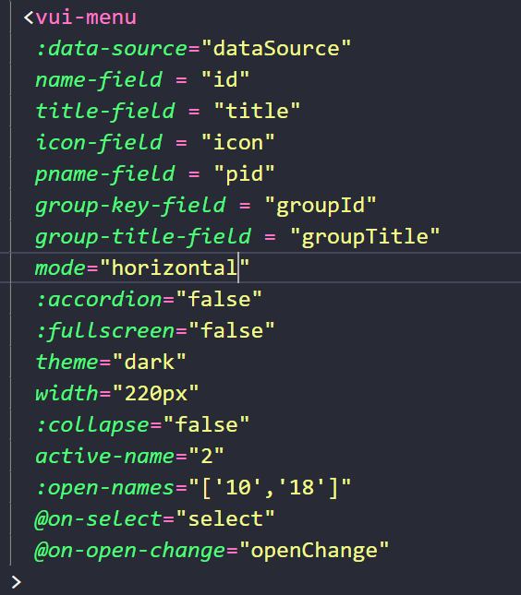 | 